DATOS ESTUDIANTE
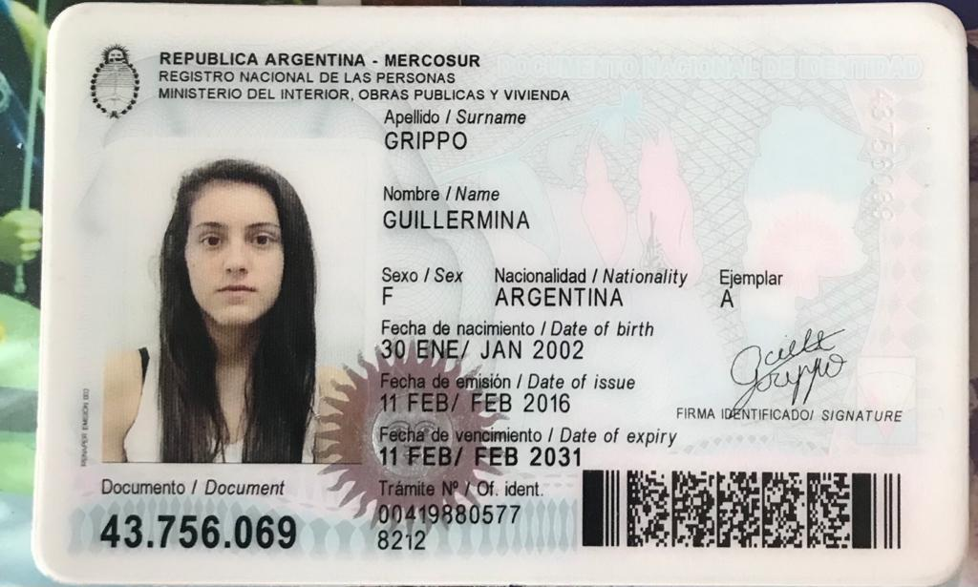
RECUPERATORIO PARCIAL 2 |  | Tema 1

APELLIDO Y NOMBRE | GRIPPO GUILLERMINA

DNI

EJERCICIO 3
EJERCICIO 3 | PARCIAL 2 | COPIAR los comandos utilizados y la Figura obtenida a continuación

A) 2,5 puntos. |  |  | Correccion
a-Grafique en FREEMAT la función: |  |  | 0.5 |  | definicion
 |  |  | 0.5 |  | calculos
para -5 <= x <= 4 con incremento 0,5 |  |  | 0.5 |  | plot

b-Coloque títulos al gráfico y a los ejes |  |  | 0.5 |  | titulos

c-Muestre la tabla vertical de valores x, y |  |  | 0.5 |  | Tabla

B) 2,5 puntos
 |  |  | Corrección
1-Definir los vectores v y z : |  |  | 0.5

2- Definir la matriz A : |  |  | 0.5

3-Hallar r como A * v y p como A * z |  |  | 0.5

4- Graficar r y p en un mismo gráfico, con lineas rojas y verdes, una más gruesa que la otra, para x entre 0 y 4. Completar el gráfico con título principal. |  |  | 1
 |  |  |  | 0.00
5- COPIAR (no tipear! de nuevo) en esta hoja los comandos utilizados y la gráfica obtenida.

A)
--> f1=inline('2.5*exp(x)-2')
f1 =
inline function object
f(x) = 2.5*exp(x)-2
--> x=-5:0.5:4
x =
Columns 1 to 5
-5.0000 -4.5000 -4.0000 -3.5000 -3.0000
Columns 6 to 10
-2.5000 -2.0000 -1.5000 -1.0000 -0.5000
Columns 11 to 15
0 0.5000 1.0000 1.5000 2.0000
Columns 16 to 19
2.5000 3.0000 3.5000 4.0000
--> y=f1(x)
y =
Columns 1 to 5
-1.9832 -1.9722 -1.9542 -1.9245 -1.8755
Columns 6 to 10
-1.7948 -1.6617 -1.4422 -1.0803 -0.4837
Columns 11 to 15
0.5000 2.1218 4.7957 9.2042 16.4726
Columns 16 to 19
28.4562 48.2138 80.7886 134.4954
--> T=[x;y]'
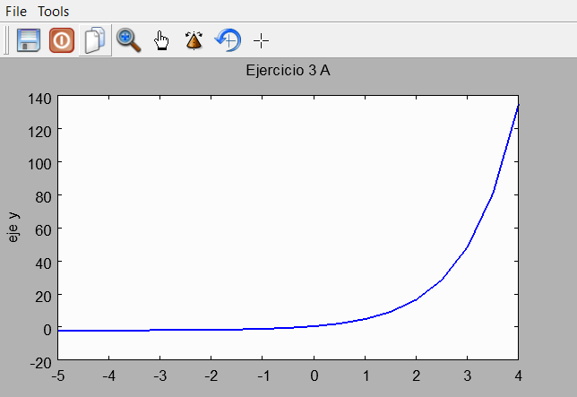
T =
-5.0000 -1.9832
-4.5000 -1.9722
-4.0000 -1.9542
-3.5000 -1.9245
-3.0000 -1.8755
-2.5000 -1.7948
-2.0000 -1.6617
-1.5000 -1.4422
-1.0000 -1.0803
-0.5000 -0.4837
0 0.5000
0.5000 2.1218
1.0000 4.7957
1.5000 9.2042
2.0000 16.4726
2.5000 28.4562
3.0000 48.2138
3.5000 80.7886
4.0000 134.4954
--> plot(x,y,'linewidth',2)
--> hold on
--> title('Ejercicio 3 A')
--> xlabel('eje x')
--> ylabel('eje y')

B)
--> v=[2;3]
v =
2
3
--> z=[-2;4]
z =
-2
4
--> A=[1 2;-1 -2]
A =
1 2
-1 -2
--> r=A*v
r =
8
-8
--> p=A*z
p =
6
-6
--> x=0:0.5:4
x =
Columns 1 to 5
0 0.5000 1.0000 1.5000 2.0000
Columns 6 to 9
2.5000 3.0000 3.5000 4.0000
--> yr=polyval(r,x)
yr =
-8 -4 0 4 8 12 16 20 24
--> yp=polyval(p,x)
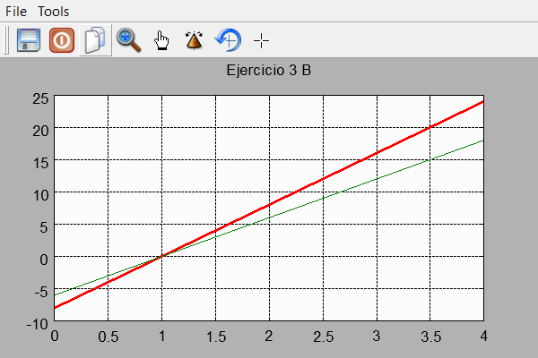
yp =
-6 -3 0 3 6 9 12 15 18
--> T=[x;yr;x;yp]'
T =
0 -8.0000 0 -6.0000
0.5000 -4.0000 0.5000 -3.0000
1.0000 0 1.0000 0
1.5000 4.0000 1.5000 3.0000
2.0000 8.0000 2.0000 6.0000
2.5000 12.0000 2.5000 9.0000
3.0000 16.0000 3.0000 12.0000
3.5000 20.0000 3.5000 15.0000
4.0000 24.0000 4.0000 18.0000
--> plot(x,yr,'r','linewidth',3)
--> hold on
--> plot(x,yp)
--> title('Ejercicio 3 B')
--> grid on

EJERCICIO 4
EJERCICIO 4 | PARCIAL 2 |  |  | ESCRIBIR AL FINAL DE ESTA HOJA LA SINTESIS DE LAS FORMULAS Y FUNCIONES USADAS EN CADA ITEM (y EJERCICIO)
 |  |  |  |  |  | A)

A) 3,5 puntos. | ESTE EJERCICIO PUEDE REALIZARLO EN LA HOJA EJERCICIO 2, a continuación de la Tabulaión. |  |  |  |  | 3.7086820872 | 100.0000006
 |  |  |  |  | Correccion
a-Grafique en EXCEL la función: |  |  | que tabuló en el ejercicio 2B |  | 1 | 2 | 100
 |  |  |  |  |  | 6 | 100
b-Coloque títulos al gráfico y a los ejes |  |  |  |  | 0.5

c-Halle con la función adecuada de Excel (en celdas L4 y M4) el valor de x donde y=100. |  |  |  |  | 1
DEBE COPIAR LA IMAGEN CON LA DEFINICION DE VALORES o procedimiento
 |  |  |  |  |  | x | y
d-Grafique una recta horizontal que cruce la gráfica en y=100 |  |  |  |  | 1 | -5 | -1.9831551325
 |  |  |  |  |  | -4.5 | -1.9722275087
 |  |  |  |  |  | -4 | -1.9542109028
 |  |  |  |  |  | -3.5 | -1.9245065414
B) 1,5 puntos. |  |  |  |  |  | -3 | -1.8755323291
 |  |  |  |  | Correccion | -2.5 | -1.7947875034
a-Nombre al rango B8:D28 de la hoja ABRIL como varios |  |  |  |  | 0.5 | -2 | -1.6616617919
 |  |  |  |  |  | -1.5 | -1.4421745996
b-Completar (con la función adecuada de excel) los datos de la Tabla 1, usando la hoja |  |  |  |  | 1 | -1 | -1.0803013971
provincias |  |  |  |  |  | -0.5 | -0.48367335072
 |  |  |  |  |  | 0 | 0.5
Tabla 1 |  |  |  |  |  | 0.5 | 2.1218031768
Provincia | Cantidad de personas |  |  |  |  | 1 | 4.7957045711
con contagios | Contagios | Muertes |  |  |  | 1.5 | 9.2042226758
Santa Fe | 165 | 1 |  |  |  | 2 | 16.472640247
San Juan | 1 | 0 |  |  |  | 2.5 | 28.456234902
Jujuy | 5 | 0 |  |  |  | 3 | 48.213842308
 |  |  |  |  |  | 3.5 | 80.788629897
FORMULAS UTILIZADAS |  |  |  |  |  | 4 | 134.49537508
BUSCARV(A27;Salta;2;FALSO)
Grafica ejercicio 4 A
BUSCARV(A27;Salta;3;FALSO)

 |  |  |  |  |  | FORMULAS UTILIZADAS
 |  |  |  |  |  | 'EJERCICIO 2'!A19
 |  |  |  |  |  | L13+'EJERCICIO 2'!$A$20
 |  |  |  |  |  | 'EJERCICIO 2'!$A$21*EXP('EJERCICIO 4'!L13)+'EJERCICIO 2'!$A$22

 |  |  |  |  |  | Para realizar el inciso "c" utilice la funcion "Buscar Objetivo"
 |  |  |  |  |  | desde "Analísis de hipotesis", donde seleccione la celda M4 donde
 |  |  |  |  |  | puse la formula de la funcion correspondiente, con el valor 100, que es el que
 |  |  |  |  |  | deseo buscar, y cambiando a la celda L4, que utilice como celda del valor
 |  |  |  |  |  | x en la formula que inserte en M4

